基礎設計
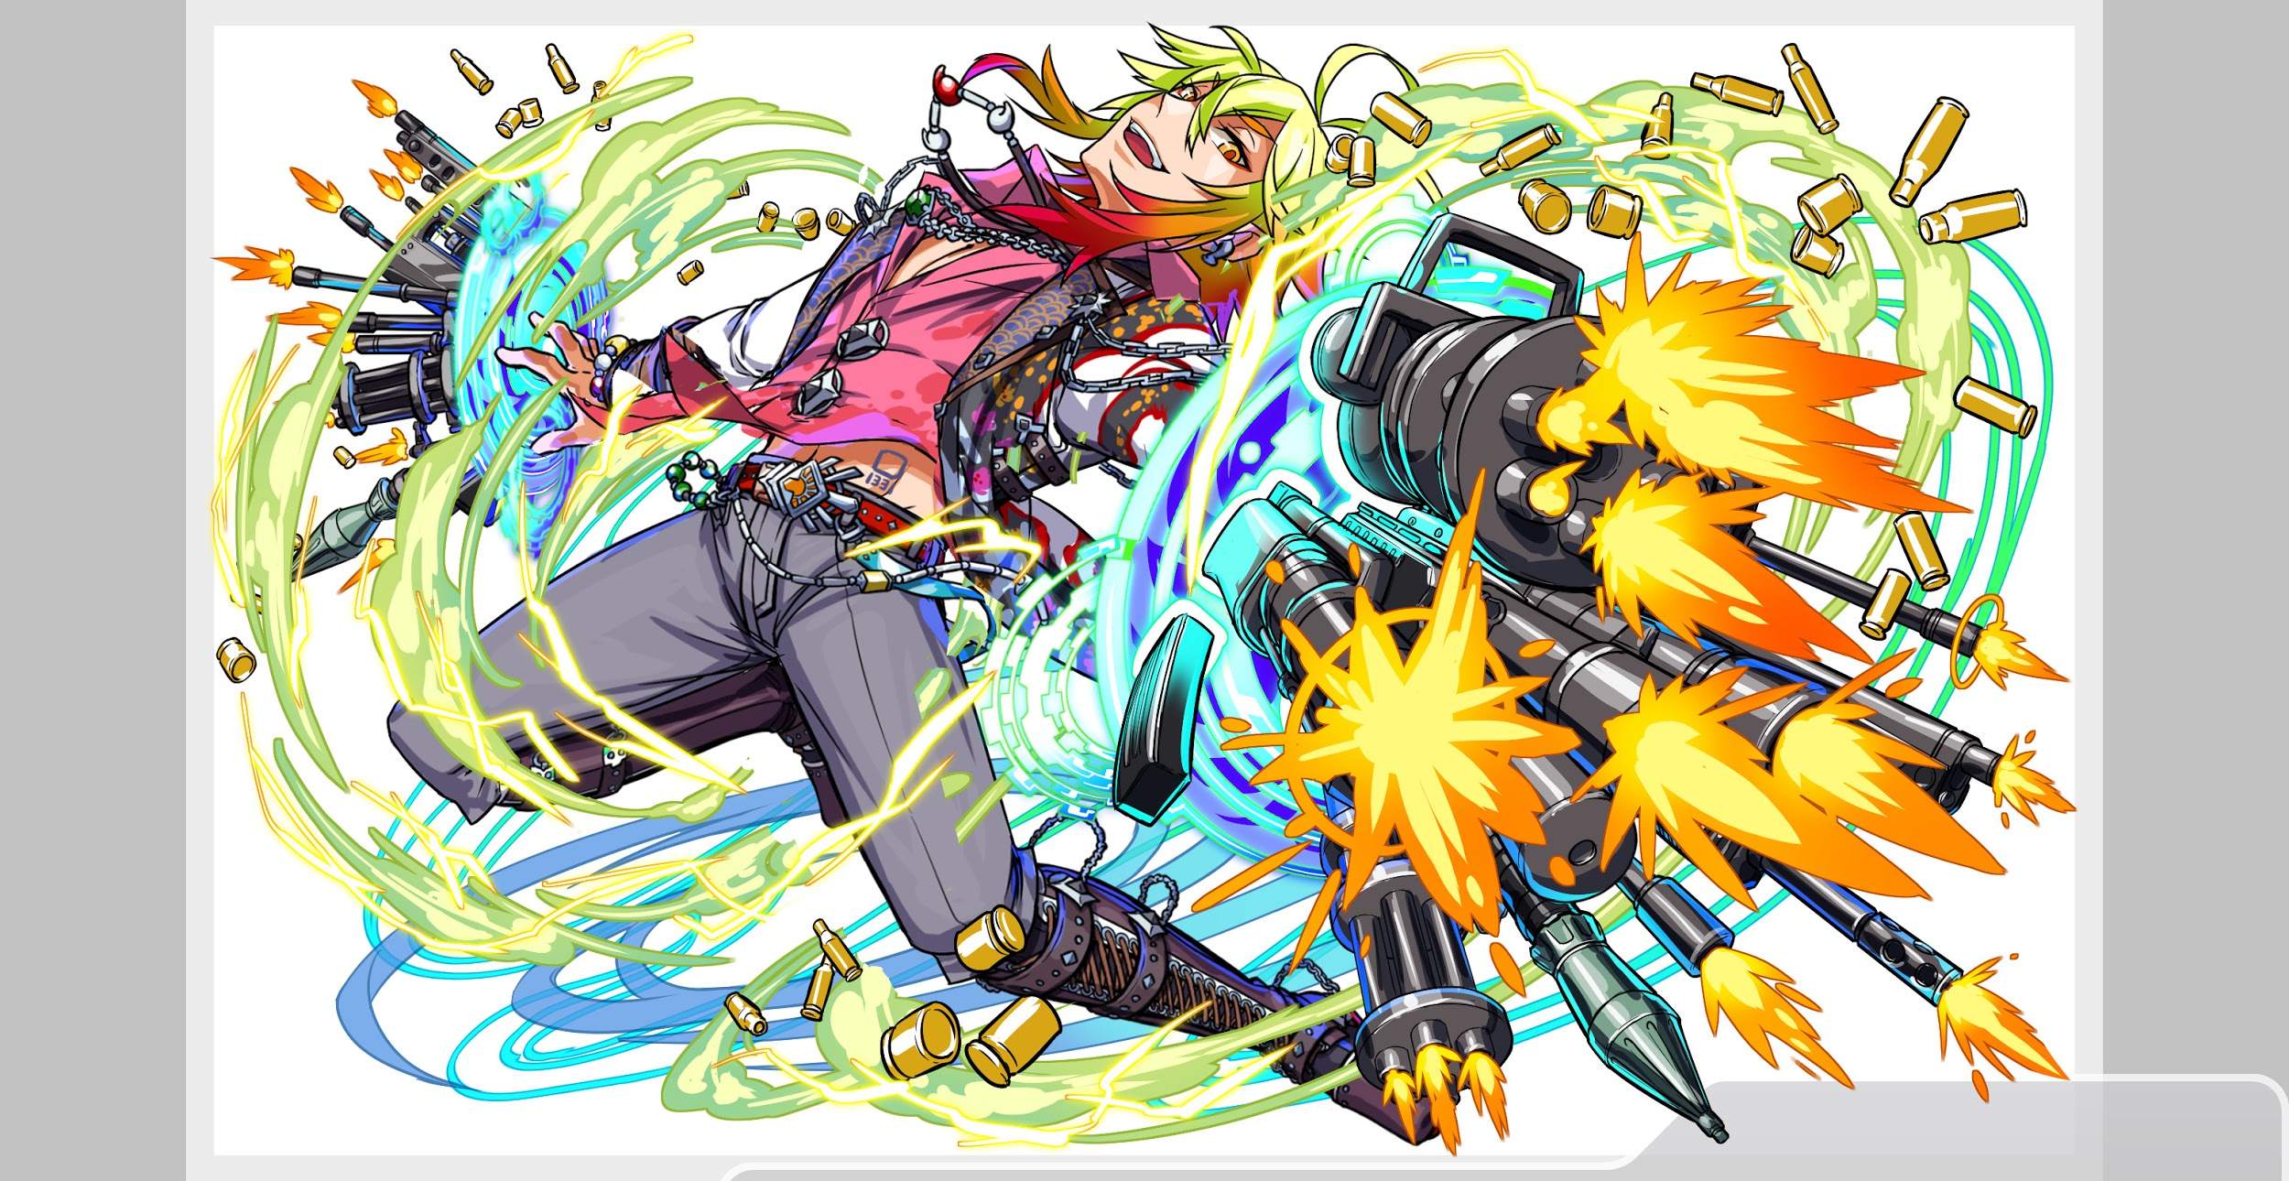
クエスト基礎設計フォーマット
 |  |  |  |  |  |  | ボスユニット画像１ |  | ボスユニット画像２
 | 認識合わせ |  |  |  |  |  | 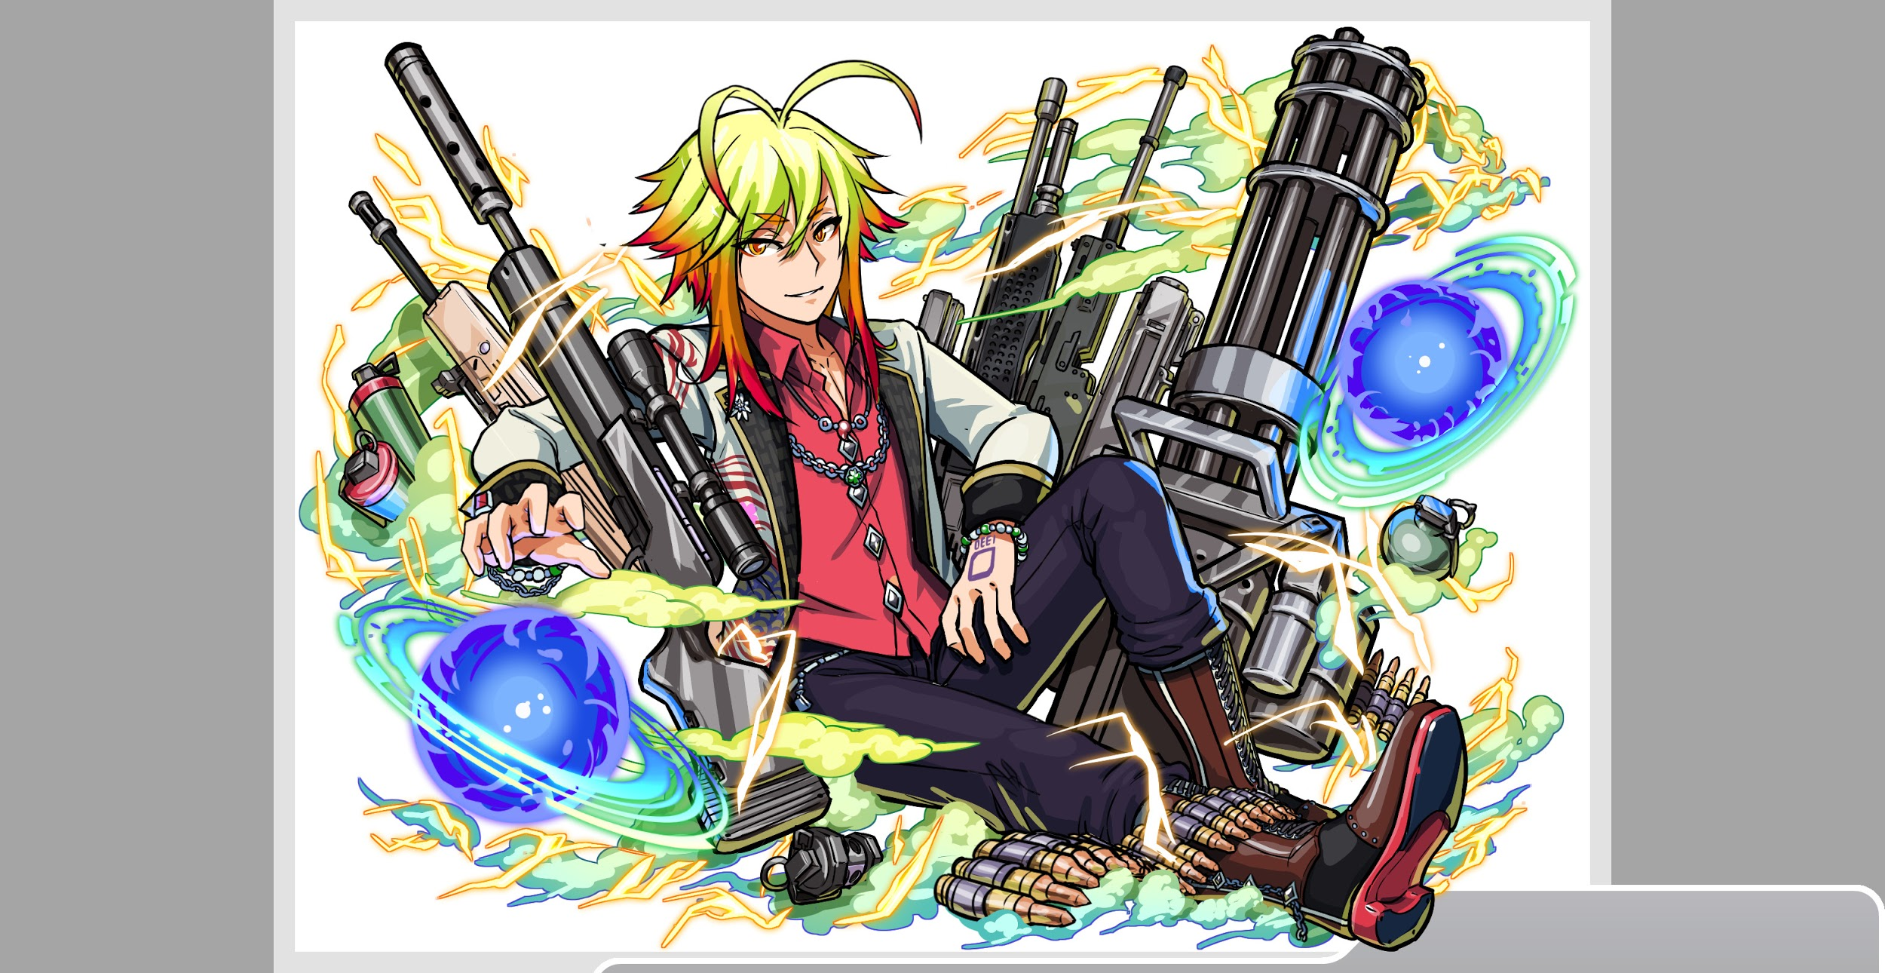 ボスユニット画像１ |  | ボスユニット画像２

 |  | クエストの位置づけ（プルダウン選択） |  | 超ウィザード
 |  | クエストの存在意義 |  | 超上級者の遊び場。★６まで育ち、なおかつ下手なガチャキャラ、フェス当たりよりも強いユニットが手に入る。フェス限ユニットの使いみちその１。
 |  | つまり |  | フェス限がないと勝てない難易度で良かです

 | 基本情報

 |  | クエスト名 |  | スサノオ襲来！
 |  | クエストカテゴリー | 超ウィザード級 | ◯
 |  |  | ウィザード級 | ー
 |  |  | 超絶級 | ー
 |  |  | 超級 | ー
 |  |  | 上級 | ー
 |  |  | 中級 | ー
 |  |  | 初級 | ー
 |  | ボスユニット情報 | ユニットID |  |  |  | 対抗ユニット画像１ |  | 対抗ユニット画像２
 |  |  | ユニット名 | スサノオ |  |  | 対抗ユニット画像１ |  | 対抗ユニット画像２
 |  |  | 属性（プルダウン選択） | 黄
 |  |  | 種族A（プルダウン選択） | ゴッド
 |  |  | 種族B（プルダウン選択）
 |  |  | タイプ（プルダウン選択）
 |  | 対抗ユニット情報 | ユニットID
 |  |  | ユニット名 | ハレー

 |  | ステージ制限 ※超級は必須 | 制限１
 |  |  | 制限２
 |  | ステージギミック | ギミック１
 |  |  | ギミック２
 |  | エネミーギミック | ギミック１ | プロテクト お邪魔 ダメージパネル
 |  |  | ギミック２
 |  | キラー対象 | キラー１ | 考えてません チューリングが強すぎる、ガロアが強すぎる等あれば対策でいれる可能性があります。
 |  |  | キラー２
 |  | 対応できるユニット数
 |  | フロア構成（プルダウン選択） |  | 長くなりすぎない程度でお任せします。
 |  | 背景画像指定 | ※要デザイナー確認
 |  | クエストの位置付け （運営としての目的） | ・新規ユーザー定着 ・世界観を楽しませる ・ギミックチャレンジ ・上位コンテンツ ・エンドコンテンツ ・・・など | 上位コンテンツ 難しめの超ウィザードを実装したいです。
 |  | クエストの難易度 | ※ウィザード級だけど、 実際の難易度は？ といった項目です。 | 超ウィザードでも上位
 |  | ユーザー体験 | 目的 | 現状最強と言われるチューリングガロアの編成よりガチャででるハレーや前回ウィザードのロキを入れた方がクリア できるクエストにし、どこでもチューリングでいこうとしてる人たちの考えを改めさせたい。 ハレーを適正にすることによってガチャの回転率をあげる。 新しいギミックのチャレンジもあり。
 |  |  | 要件：優先度最高 | プロテクトしたお邪魔パネルをドロップさせるギミックをいれたい。 ＋単純なプロテクトギミックもいれ、ダメージパネルも入れる（プロテクトしたダメージパネルも有り・・・？） 割合的にはお邪魔4プロテクト4ダメージ2とし、お邪魔ブレイク＋プロテクトブレイクをもつロキ、ハレーが超活躍できる。
 |  |  | 要件：優先度高 | ハレーのスキルやロキのスキルでCBPが大量にあるため何かしら活かせるようなギミックをいれたい。 （コスプレルシファーである吸収ギミックぐらいしか思いつきませんが良いのがあれば提案していただきたいです）
 |  |  | 要件：優先度中 | ダメージ＋プロテクト（例）という変なギミックをいれてどのアビリティにしたらよいかユーザーを混乱させたい 土方がプロテクト＋ダメパ吸収をもっているので適正になると思います。ただ必須にはしたくないです。
 |  |  | 要件：優先度低
 |  |  | 特殊要件：特命 特定ユニットを 止めるなど。 | ガロアが強く見えるが突破率上位に入れたくはないです。 チューリングも同様
 |  | 専用セリフ | ユニット１ | ロキ
 |  |  | ユニット２
 |  |  | ユニット３
 |  | ステージギミック早見表 (2016/7/4更新) ※パーティの組み方に影響を与える戦略要素 |  | ウィルス / スリープ / スキルバインド / カウンター / 全体攻撃 / 連続攻撃 / パネル変換禁止 / 爆風軽減 / 時限式ダメージパネル / お邪魔パネル / パネルプロテクト / 暗闇 / {赤・青・黄・緑・ハート}無効 / {赤・青・黄・緑・ハート}ドロップDOWN / タップ数変更 / チェーン数変更 / {ヒューマン / アニマル / マシン / ドラゴン / ゴッド / unknown}キラー / {ヒューマン / アニマル / マシン / ドラゴン / ゴッド / unknown}限定 /

 |  | クリア報酬

 |  | 補足

 | 活躍させたいユニット＝想定パーティ

 |  | ラベル | ユニットID | ユニット名 | 概要コメント・要件定義時の選定理由など
 |  | SSS(Level:99) | 1341 | ハレー | バランスタイプ academia/demon HP 6850 攻撃力 4300 回復力 4300 スキルターン8 ランダムで緑・黄・ハートCBPに各1個変換、お邪魔・黄パネルをCP、青パネルを緑ボム(大)変換+3ターンタップ数を1増加 Cスキル 回復力に比例して1体に超大ダメージ+1ターン全ユニットの回復力UP ※ハップルと同じ数値 アビリティ プロテクトブレイク お邪魔ブレイク
 |  | S(Level:99) | 966 | 土方 | 攻撃タイプ human/samurai HP 6855 攻撃力 5133 回復力 2004 スキルターン6 左隣のユニットのスキルゲージを1上昇+黄・ダメージパネルを緑パネルに変換+2ターンの間、緑属性の攻撃力と回復力を特大UP Cスキル 全体に特大ダメージ+種族Unknownに効果超大 アビリティ プロテクトブレイク
 |  | SS(Level:99) | 1259 | ロキ | バランス god/demon HP 6850 攻撃力 5350 回復力 2050 スキルターン8 ランダムで1個緑CBパネルに、青・黄パネルを緑ボムパネルに変換+2ターン緑属性ユニットのタップ数を1増やし、爆風強化 Cスキル 1体に特大ダメージ+緑属性ユニットの攻撃力UP アビリティ プロテクトブレイク お邪魔ブレイク
 |  | SSS(Level:99) | 1171 | ポアソン （※ハイゼンは回復力、 オイラーはアビリティ面で不足として除外） | タイプ バランス academia HP 6555 攻撃力 4631 回復力 3815 スキル MAX : 7ターン ランダムで5個SCパネルに変換+3ターン攻撃・回復・バランスタイプのタップ回数を1増やし、青・黄パネルを吸収し攻撃力UP Cスキル 1体に超大ダメージ+HP中回復 アビリティ お邪魔ブレイク 爆風強化

 | フロア構成

 |  | フロア１
 |  | スキルが溜まるまでの間、Cスキルでのデバフ解除を必要とさせる。 必要に応じてシュレ・チュリ・ガロアのスキルが溜まる6・7ターン目のギミックは追加・変更。
 |  | ユニットID | ユニット名 | 攻撃力・HP・Speed | 概要・行動パターン
 |  | 1326 | イザナギ | 8000/350000/1 | 開幕：状態異常無効 1ターン毎：ランダムにパネルプロテクト(最大10個)+単体攻撃 2ターン毎：3ターン全ユニットの攻撃力DOWN++ 黄パネルを青パネルに変換+単体攻撃 3ターン毎：2ターン全ユニットの回復力DOWN+単体攻撃 6ターン目：赤パネルを青のダメージパネルに変換+単体攻撃 7ターン目：緑パネルプロテクト(最大10個)+2ターンタップ回数DOWN+自身の攻撃力UP | テクニカル | god/hero | 青

 |  | フロア２
 |  | プロテクトとお邪魔パネルを同時に降らし、回復力・タップ回数デバフと組み合わせる事でハレー・ロキのスキルを使うポイントを作る
 |  | ユニットID | ユニット名 | 攻撃力・HP・Speed | 概要・行動パターン
 |  | 1058 | イザナミ（１G) | 13000/650000/1 | 開幕：状態異常無効+確率でお邪魔パネル+プロテクトパネルをドロップ+3ターンタップ回数を1にする 1ターン毎：ダメージパネル変換+単体攻撃 2ターン毎：ダメージパネル吸収攻撃 3ターン毎：2ターン回復力DOWN+単体攻撃 HP50%以下：1ターン攻撃力DOWN+自身の攻撃力UP | 攻撃 | god | 黄
 |  | 1058 | イザナミ（２G) | 10000/500000/1 | 開幕：状態異常無効+3ターンタップ回数DOWN+確率でお邪魔パネルをドロップ 1ターン毎：ダメージパネル変換+単体攻撃 2ターン毎：ダメージパネル吸収攻撃 3ターン毎：2ターン回復力DOWN+単体攻撃 HP50%以下：1ターン攻撃力DOWN+自身の攻撃力UP

 |  | フロア３
 |  | １Gはデバフを解除しつつトリガーを踏めばカウンターを喰らわず、比較的安全に抜けられるようにしたい ２Gは青属性に変化し赤属性ユニットの牽制。赤パネル吸収攻撃等でチュリの赤降らしにも対応したい
 |  | ユニットID | ユニット名 | 攻撃力・HP・Speed | 概要・行動パターン
 |  | 404 | 八咫烏(1G) | 10000/600000/1 | 開幕：状態異常無効+パネルドロップリセット HP100-75％1ターン目：お邪魔パネル変換+単体攻撃 HP75-50%1ターン目：パネルプロテクト+単体攻撃 HP50-25%1ターン目：お邪魔パネル変換+単体攻撃 HP25%以下1ターン目：パネルプロテクト+単体攻撃 2ターン目：攻撃力DOWN+1ターンカウンター+単体攻撃 3ターン目：ランダムでお邪魔パネルに変換+ランダムでパネルプロテクト 4ターン目以降：クリティカル(1.8倍程度) | バラ | animal | 緑
 |  | 815 | 八咫烏(2G) | 10000/600000/1 | 開幕：状態異常無効+青属性に変更 1ターン目：お邪魔パネル変換(お邪魔パネル吸収予告) 2ターン目：お邪魔パネル吸収攻撃 3ターン毎：3ターンタップ回数DOWN+全体攻撃 4ターン目：3ターン黄パネル無効+ダメージパネル変換+単体攻撃 5ターン目：お邪魔パネル変換(お邪魔パネル吸収予告) 6ターン目：お邪魔パネル吸収攻撃 7ターン毎：攻撃力UP

 |  | フロア４
 |  | 開幕から赤パネルのドロップをなくし、２Fでハートパネル、３Fで青パネルのドロップを制限する事で、お邪魔・プロテクトパネルを降らせつつも、ハレー、ロキのスキルと組み合わせる事で極力ぶっ快感を担保したい。 赤・青のドロップ制限、吸収攻撃は超シュレ・超チュリの牽制。
 |  | ユニットID | ユニット名 | 攻撃力・HP・Speed | 概要・行動パターン
 |  | 1330 | スサノオ | 10000/750000/1 | 開幕：状態異常無効+赤パネルがドロップしない+お邪魔パネル/プロテクトパネルドロップ HP100-80%1ターン目：5ターン全ユニットの回復力DOWN+単体攻撃 HP100%-20%；徐々に強力になる単体攻撃(5ターン程度で即死ダメージ) HP20%以下1ターン目：ダメージパネル生成+プロテクト+単体攻撃+攻撃力UP | 攻撃 | hero | 黄
 |  | 1330 | スサノオ | 10000/750000/1 | 開幕：状態異常無効+ハートパネルドロップDOWN+タップ回数DOWN 1ターン目:ハート以外の属性パネルをお邪魔パネルに変換+単体攻撃 2ターン毎：Cパネルをプロテクト+単体攻撃 3ターン毎：2ターン全ユニットの攻撃力DOWN+単体攻撃 5ターン毎：ランダムにダメージパネルに変換+ダメージパネルをプロテクト+単体攻撃
 |  | 1331 | 傑戦の大強神 スサノオ | 10000/600000/1 | 開幕：状態異常無効+青パネルがドロップしない HP50%以上1ターン目：赤・青パネル吸収攻撃 HP50%以上2ターン目：クリティカル！ HP50%以上3ターン目：（自ターン即死予告） HP50%以上4ターン目：即死級の固定ダメージ HP50%以下1ターン目：赤・青パネル吸収攻撃+タップ回数DOWN+回復力DOWN HP50%以下2ターン目：（自ターン即死予告）+攻撃頻度2 HP50%以下3ターン目：即死級の固定ダメージ

